상품제안서
파스텔 하트 거치톡(에폭시) | 상품코드: F25537

 |  |  |  |  |  |  | 02-412-0044 | www.easy1.co.kr
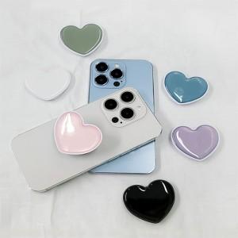

【상세/제작정보】 | ＊기본OPP포장일땐 선물포장 불가합니다.

【인쇄/포장옵션】 | 풀칼라 / OPP(비닐)

【공급단가】 | 수량 | 300~ | 500~ | 1,000~ | 3,000~ | 5,000~
*VAT별도 | 단가 | 1,000원 | 980원 | 960원 | 930원 | 920원

【상품 URL】 | https://dev.easy1.co.kr:443/src/goods_detail.php?gdno=25537

